BARCOD
GÖRSEL | MARKA | EAN | MODEL KOD | PSF | ÜRETİCİ KOD | BEDEN | ADET | RENK | CİNSİYET | MODEL TANIM | MATERYAL | FİT
 | Mısırlı | 8682708187119 | M-A17-SİYAH | ₺1,455.00 | A17 | 75 | 43 | Siyah | Kadın | Sütyen
 | Mısırlı | 8682708187126 | M-A17-SİYAH | ₺1,455.00 | A17 | 80 | 86 | Siyah | Kadın | Sütyen
 | Mısırlı | 8682708187133 | M-A17-SİYAH | ₺1,455.00 | A17 | 85 | 86 | Siyah | Kadın | Sütyen
 | Mısırlı | 8682708187140 | M-A17-SİYAH | ₺1,455.00 | A17 | 90 | 43 | Siyah | Kadın | Sütyen

 | Mısırlı | 8682708186433 | M-9317-SİYAH | ₺1,455.00 | 9317 | 75 | 70 | Siyah | Kadın | Sütyen
 | Mısırlı | 8682708186440 | M-9317-SİYAH | ₺1,455.00 | 9317 | 80 | 140 | Siyah | Kadın | Sütyen
 | Mısırlı | 8682708186457 | M-9317-SİYAH | ₺1,455.00 | 9317 | 85 | 140 | Siyah | Kadın | Sütyen
 | Mısırlı | 8682708186464 | M-9317-SİYAH | ₺1,455.00 | 9317 | 90 | 70 | Siyah | Kadın | Sütyen

 | Mısırlı | 8682708186556 | M-9317-VİZON | ₺1,455.00 | 9317 | 75 | 31 | Vison | Kadın | Sütyen
 | Mısırlı | 8682708186563 | M-9317-VİZON | ₺1,455.00 | 9317 | 80 | 62 | Vison | Kadın | Sütyen
 | Mısırlı | 8682708186570 | M-9317-VİZON | ₺1,455.00 | 9317 | 85 | 62 | Vison | Kadın | Sütyen
 | Mısırlı | 8682708186587 | M-9317-VİZON | ₺1,455.00 | 9317 | 90 | 31 | Vison | Kadın | Sütyen

 | Mısırlı | 8682708229918 | M-9317-PUDRA | ₺1,455.00 | 9317 | 75 | 39 | Pudra | Kadın | Sütyen
 | Mısırlı | 8682708229925 | M-9317-PUDRA | ₺1,455.00 | 9317 | 80 | 78 | Pudra | Kadın | Sütyen
 | Mısırlı | 8682708229932 | M-9317-PUDRA | ₺1,455.00 | 9317 | 85 | 78 | Pudra | Kadın | Sütyen
 | Mısırlı | 8682708229949 | M-9317-PUDRA | ₺1,455.00 | 9317 | 90 | 39 | Pudra | Kadın | Sütyen

 | Mısırlı | 8682708229956 | M-9317-KIRMIZI | ₺1,455.00 | 9317 | 75 | 38 | Kırmızı | Kadın | Sütyen
 | Mısırlı | 8682708229963 | M-9317-KIRMIZI | ₺1,455.00 | 9317 | 80 | 76 | Kırmızı | Kadın | Sütyen
 | Mısırlı | 8682708229970 | M-9317-KIRMIZI | ₺1,455.00 | 9317 | 85 | 76 | Kırmızı | Kadın | Sütyen
 | Mısırlı | 8682708229987 | M-9317-KIRMIZI | ₺1,455.00 | 9317 | 90 | 38 | Kırmızı | Kadın | Sütyen

 | Mısırlı | 8682708186518 | M-9317-MAVİ | ₺1,455.00 | 9317 | 75 | 36 | Mavi | Kadın | Sütyen
 | Mısırlı | 8682708186525 | M-9317-MAVİ | ₺1,455.00 | 9317 | 80 | 72 | Mavi | Kadın | Sütyen
 | Mısırlı | 8682708186532 | M-9317-MAVİ | ₺1,455.00 | 9317 | 85 | 72 | Mavi | Kadın | Sütyen
 | Mısırlı | 8682708186549 | M-9317-MAVİ | ₺1,455.00 | 9317 | 90 | 36 | Mavi | Kadın | Sütyen

 | Mısırlı | 8682708187317 | M-Y024-SİYAH | ₺1,455.00 | Y024 | 75 | 37 | Siyah | Kadın | Sütyen
 | Mısırlı | 8682708187324 | M-Y024-SİYAH | ₺1,455.00 | Y024 | 80 | 74 | Siyah | Kadın | Sütyen
 | Mısırlı | 8682708187331 | M-Y024-SİYAH | ₺1,455.00 | Y024 | 85 | 74 | Siyah | Kadın | Sütyen
 | Mısırlı | 8682708187348 | M-Y024-SİYAH | ₺1,455.00 | Y024 | 90 | 37 | Siyah | Kadın | Sütyen

 | Mısırlı | 8682708229994 | M-Y024-HARDAL | ₺1,455.00 | Y024 | 75 | 24 | Hardal | Kadın | Sütyen
 | Mısırlı | 8682708230006 | M-Y024-HARDAL | ₺1,455.00 | Y024 | 80 | 48 | Hardal | Kadın | Sütyen
 | Mısırlı | 8682708230013 | M-Y024-HARDAL | ₺1,455.00 | Y024 | 85 | 48 | Hardal | Kadın | Sütyen
 | Mısırlı | 8682708230020 | M-Y024-HARDAL | ₺1,455.00 | Y024 | 90 | 24 | Hardal | Kadın | Sütyen

 | Mısırlı | 8682708230037 | M-B680-BEYAZ | ₺1,455.00 | B680 | 75 | 26 | Ecru | Kadın | Sütyen
 | Mısırlı | 8682708230044 | M-B680-BEYAZ | ₺1,455.00 | B680 | 80 | 52 | Ecru | Kadın | Sütyen
 | Mısırlı | 8682708230051 | M-B680-BEYAZ | ₺1,455.00 | B680 | 85 | 52 | Ecru | Kadın | Sütyen
 | Mısırlı | 8682708230068 | M-B680-BEYAZ | ₺1,455.00 | B680 | 90 | 26 | Ecru | Kadın | Sütyen

 | Mısırlı | 8682708230075 | M-B680-TEN | ₺1,455.00 | B680 | 75 | 13 | TEN | Kadın | Sütyen
 | Mısırlı | 8682708230082 | M-B680-TEN | ₺1,455.00 | B680 | 80 | 26 | TEN | Kadın | Sütyen
 | Mısırlı | 8682708230099 | M-B680-TEN | ₺1,455.00 | B680 | 85 | 26 | TEN | Kadın | Sütyen
 | Mısırlı | 8682708230105 | M-B680-TEN | ₺1,455.00 | B680 | 90 | 13 | TEN | Kadın | Sütyen

 | Mısırlı | 8682708230112 | M-B680-YEŞİL | ₺1,455.00 | B680 | 75 | 9 | YEŞİL | Kadın | Sütyen
 | Mısırlı | 8682708230129 | M-B680-YEŞİL | ₺1,455.00 | B680 | 80 | 18 | YEŞİL | Kadın | Sütyen
 | Mısırlı | 8682708230136 | M-B680-YEŞİL | ₺1,455.00 | B680 | 85 | 18 | YEŞİL | Kadın | Sütyen
 | Mısırlı | 8682708230143 | M-B680-YEŞİL | ₺1,455.00 | B680 | 90 | 9 | YEŞİL | Kadın | Sütyen

 | Mısırlı | 8682708230150 | M-B680-SİYAH | ₺1,455.00 | B680 | 75 | 57 | SİYAH | Kadın | Sütyen
 | Mısırlı | 8682708230167 | M-B680-SİYAH | ₺1,455.00 | B680 | 80 | 114 | SİYAH | Kadın | Sütyen
 | Mısırlı | 8682708230174 | M-B680-SİYAH | ₺1,455.00 | B680 | 85 | 114 | SİYAH | Kadın | Sütyen
 | Mısırlı | 8682708230181 | M-B680-SİYAH | ₺1,455.00 | B680 | 90 | 57 | SİYAH | Kadın | Sütyen

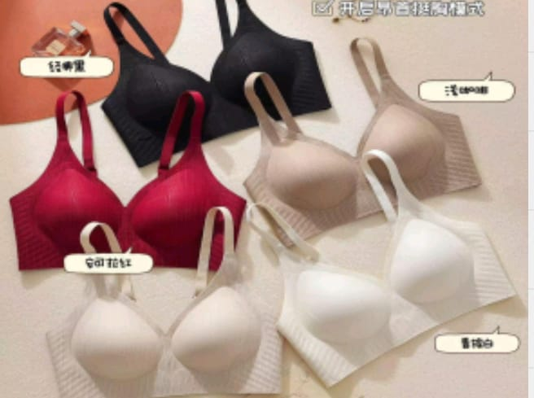
 | Mısırlı | 8682708230198 | M-B006-VİZON | ₺1,455.00 | B006 | 75 | 20 | Vıson | Kadın | Sütyen
 | Mısırlı | 8682708232055 | M-B006-VİZON | ₺1,455.00 | B006 | 80 | 40 | Vıson | Kadın | Sütyen
 | Mısırlı | 8682708232062 | M-B006-VİZON | ₺1,455.00 | B006 | 85 | 40 | Vıson | Kadın | Sütyen
 | Mısırlı | 8682708232079 | M-B006-VİZON | ₺1,455.00 | B006 | 90 | 20 | Vıson | Kadın | Sütyen

 | Mısırlı | 8682708232086 | M-B006-BEYAZ | ₺1,455.00 | B006 | 75 | 30 | beyaz | Kadın | Sütyen
 | Mısırlı | 8682708232093 | M-B006-BEYAZ | ₺1,455.00 | B006 | 80 | 60 | beyaz | Kadın | Sütyen
 | Mısırlı | 8682708232109 | M-B006-BEYAZ | ₺1,455.00 | B006 | 85 | 60 | beyaz | Kadın | Sütyen
 | Mısırlı | 8682708232116 | M-B006-BEYAZ | ₺1,455.00 | B006 | 90 | 30 | beyaz | Kadın | Sütyen

 | Mısırlı | 8682708232123 | M-B006-SİYAH | ₺1,455.00 | B006 | 75 | 78 | Siyah | Kadın | Sütyen
 | Mısırlı | 8682708232130 | M-B006-SİYAH | ₺1,455.00 | B006 | 80 | 156 | Siyah | Kadın | Sütyen
 | Mısırlı | 8682708232147 | M-B006-SİYAH | ₺1,455.00 | B006 | 85 | 156 | Siyah | Kadın | Sütyen
 | Mısırlı | 8682708232154 | M-B006-SİYAH | ₺1,455.00 | B006 | 90 | 78 | Siyah | Kadın | Sütyen

 | Mısırlı | 8682708232161 | M-B006-TEN | ₺1,455.00 | B006 | 75 | 20 | Ten | Kadın | Sütyen
 | Mısırlı | 8682708232178 | M-B006-TEN | ₺1,455.00 | B006 | 80 | 40 | Ten | Kadın | Sütyen
 | Mısırlı | 8682708232185 | M-B006-TEN | ₺1,455.00 | B006 | 85 | 40 | Ten | Kadın | Sütyen
 | Mısırlı | 8682708232192 | M-B006-TEN | ₺1,455.00 | B006 | 90 | 20 | Ten | Kadın | Sütyen

 | Mısırlı | 8682708232208 | M-B006-BORDO | ₺1,455.00 | B006 | 75 | 21 | Bordo | Kadın | Sütyen
 | Mısırlı | 8682708232215 | M-B006-BORDO | ₺1,455.00 | B006 | 80 | 42 | Bordo | Kadın | Sütyen
 | Mısırlı | 8682708232222 | M-B006-BORDO | ₺1,455.00 | B006 | 85 | 42 | Bordo | Kadın | Sütyen
 | Mısırlı | 8682708232239 | M-B006-BORDO | ₺1,455.00 | B006 | 90 | 21 | Bordo | Kadın | Sütyen

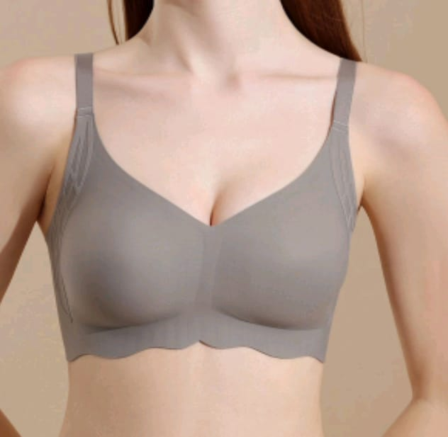
 | Mısırlı | 8682708232246 | M-B9310-SİYAH | ₺1,455.00 | 9310 | 75 | 106 | Siyah | Kadın | Sütyen
 | Mısırlı | 8682708232253 | M-B9310-SİYAH | ₺1,455.00 | 9310 | 80 | 212 | Siyah | Kadın | Sütyen
 | Mısırlı | 8682708232260 | M-B9310-SİYAH | ₺1,455.00 | 9310 | 85 | 212 | Siyah | Kadın | Sütyen
 | Mısırlı | 8682708232277 | M-B9310-SİYAH | ₺1,455.00 | 9310 | 90 | 106 | Siyah | Kadın | Sütyen

 | Mısırlı | 8682708232284 | M-B9310-PUDRA | ₺1,455.00 | 9310 | 75 | 54 | Pudra | Kadın | Sütyen
 | Mısırlı | 8682708232291 | M-B9310-PUDRA | ₺1,455.00 | 9310 | 80 | 108 | Pudra | Kadın | Sütyen
 | Mısırlı | 8682708232307 | M-B9310-PUDRA | ₺1,455.00 | 9310 | 85 | 108 | Pudra | Kadın | Sütyen
 | Mısırlı | 8682708232314 | M-B9310-PUDRA | ₺1,455.00 | 9310 | 90 | 54 | Pudra | Kadın | Sütyen

 | Mısırlı | 8682708232321 | M-B9310-VİZON | ₺1,455.00 | 9310 | 75 | 47 | Vıson | Kadın | Sütyen
 | Mısırlı | 8682708232338 | M-B9310-VİZON | ₺1,455.00 | 9310 | 80 | 94 | Vıson | Kadın | Sütyen
 | Mısırlı | 8682708232345 | M-B9310-VİZON | ₺1,455.00 | 9310 | 85 | 94 | Vıson | Kadın | Sütyen
 | Mısırlı | 8682708232352 | M-B9310-VİZON | ₺1,455.00 | 9310 | 90 | 47 | Vıson | Kadın | Sütyen

 | Mısırlı | 8682708232369 | M-B9310-MAVİ | ₺1,455.00 | 9310 | 75 | 32 | Mavi | Kadın | Sütyen
 | Mısırlı | 8682708232376 | M-B9310-MAVİ | ₺1,455.00 | 9310 | 80 | 64 | Mavi | Kadın | Sütyen
 | Mısırlı | 8682708232383 | M-B9310-MAVİ | ₺1,455.00 | 9310 | 85 | 64 | Mavi | Kadın | Sütyen
 | Mısırlı | 8682708232390 | M-B9310-MAVİ | ₺1,455.00 | 9310 | 90 | 32 | Mavi | Kadın | Sütyen

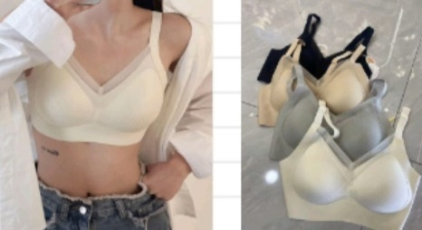
 | Mısırlı | 8682708187157 | M-9981-SİYAH | ₺1,455.00 | 9981 | 75 | 109 | Siyah | Kadın | Sütyen
 | Mısırlı | 8682708187164 | M-9981-SİYAH | ₺1,455.00 | 9981 | 80 | 218 | Siyah | Kadın | Sütyen
 | Mısırlı | 8682708187171 | M-9981-SİYAH | ₺1,455.00 | 9981 | 85 | 218 | Siyah | Kadın | Sütyen
 | Mısırlı | 8682708187188 | M-9981-SİYAH | ₺1,455.00 | 9981 | 90 | 109 | Siyah | Kadın | Sütyen

 | Mısırlı | 8682708187195 | M-9981-BEYAZ | ₺1,455.00 | 9981 | 75 | 43 | beyaz | Kadın | Sütyen
 | Mısırlı | 8682708187201 | M-9981-BEYAZ | ₺1,455.00 | 9981 | 80 | 86 | beyaz | Kadın | Sütyen
 | Mısırlı | 8682708187218 | M-9981-BEYAZ | ₺1,455.00 | 9981 | 85 | 86 | beyaz | Kadın | Sütyen
 | Mısırlı | 8682708187225 | M-9981-BEYAZ | ₺1,455.00 | 9981 | 90 | 43 | beyaz | Kadın | Sütyen

 | Mısırlı | 8682708187232 | M-9981-TEN | ₺1,455.00 | 9981 | 75 | 35 | Ten | Kadın | Sütyen
 | Mısırlı | 8682708187249 | M-9981-TEN | ₺1,455.00 | 9981 | 80 | 70 | Ten | Kadın | Sütyen
 | Mısırlı | 8682708187256 | M-9981-TEN | ₺1,455.00 | 9981 | 85 | 70 | Ten | Kadın | Sütyen
 | Mısırlı | 8682708187263 | M-9981-TEN | ₺1,455.00 | 9981 | 90 | 35 | Ten | Kadın | Sütyen

 | Mısırlı | 8682708187270 | M-9981-GRİ | ₺1,455.00 | 9981 | 75 | 34 | Grey | Kadın | Sütyen
 | Mısırlı | 8682708187287 | M-9981-GRİ | ₺1,455.00 | 9981 | 80 | 68 | Grey | Kadın | Sütyen
 | Mısırlı | 8682708187294 | M-9981-GRİ | ₺1,455.00 | 9981 | 85 | 68 | Grey | Kadın | Sütyen
 | Mısırlı | 8682708187300 | M-9981-GRİ | ₺1,455.00 | 9981 | 90 | 34 | Grey | Kadın | Sütyen

 | Mısırlı | 8682708232406 | M-A25-SİYAH | ₺1,455.00 | A25 | 75 | 56 | Siyah | Kadın | Sütyen
 | Mısırlı | 8682708232413 | M-A25-SİYAH | ₺1,455.00 | A25 | 80 | 112 | Siyah | Kadın | Sütyen
 | Mısırlı | 8682708232420 | M-A25-SİYAH | ₺1,455.00 | A25 | 85 | 112 | Siyah | Kadın | Sütyen
 | Mısırlı | 8682708232437 | M-A25-SİYAH | ₺1,455.00 | A25 | 90 | 56 | Siyah | Kadın | Sütyen

 | Mısırlı | 8682708232444 | M-A25-EKRU | ₺1,455.00 | A25 | 75 | 27 | Ecru | Kadın | Sütyen
 | Mısırlı | 8682708232451 | M-A25-EKRU | ₺1,455.00 | A25 | 80 | 54 | Ecru | Kadın | Sütyen
 | Mısırlı | 8682708232468 | M-A25-EKRU | ₺1,455.00 | A25 | 85 | 54 | Ecru | Kadın | Sütyen
 | Mısırlı | 8682708232475 | M-A25-EKRU | ₺1,455.00 | A25 | 90 | 27 | Ecru | Kadın | Sütyen

 | Mısırlı | 8682708232482 | M-A25-SOMON | ₺1,455.00 | A25 | 75 | 25 | Somon | Kadın | Sütyen
 | Mısırlı | 8682708232499 | M-A25-SOMON | ₺1,455.00 | A25 | 80 | 50 | Somon | Kadın | Sütyen
 | Mısırlı | 8682708232505 | M-A25-SOMON | ₺1,455.00 | A25 | 85 | 50 | Somon | Kadın | Sütyen
 | Mısırlı | 8682708232512 | M-A25-SOMON | ₺1,455.00 | A25 | 90 | 25 | Somon | Kadın | Sütyen

 | Mısırlı | 8682708232529 | M-A25-PEMBE | ₺1,455.00 | A25 | 75 | 19 | pembe | Kadın | Sütyen
 | Mısırlı | 8682708232536 | M-A25-PEMBE | ₺1,455.00 | A25 | 80 | 38 | pembe | Kadın | Sütyen
 | Mısırlı | 8682708232543 | M-A25-PEMBE | ₺1,455.00 | A25 | 85 | 38 | pembe | Kadın | Sütyen
 | Mısırlı | 8682708232550 | M-A25-PEMBE | ₺1,455.00 | A25 | 90 | 19 | pembe | Kadın | Sütyen

 | Mısırlı | 8682708232567 | M-A25-YEŞİL | ₺1,455.00 | A25 | 75 | 22 | Yeşil | Kadın | Sütyen
 | Mısırlı | 8682708232574 | M-A25-YEŞİL | ₺1,455.00 | A25 | 80 | 44 | Yeşil | Kadın | Sütyen
 | Mısırlı | 8682708232581 | M-A25-YEŞİL | ₺1,455.00 | A25 | 85 | 44 | Yeşil | Kadın | Sütyen
 | Mısırlı | 8682708232598 | M-A25-YEŞİL | ₺1,455.00 | A25 | 90 | 22 | Yeşil | Kadın | Sütyen

 | Mısırlı | 8682708232604 | M-Q18-SİYAH | ₺1,455.00 | Q18 | 75 | 57 | Siyah | Kadın | Sütyen
 | Mısırlı | 8682708232611 | M-Q18-SİYAH | ₺1,455.00 | Q18 | 80 | 114 | Siyah | Kadın | Sütyen
 | Mısırlı | 8682708232628 | M-Q18-SİYAH | ₺1,455.00 | Q18 | 85 | 114 | Siyah | Kadın | Sütyen
 | Mısırlı | 8682708232635 | M-Q18-SİYAH | ₺1,455.00 | Q18 | 90 | 57 | Siyah | Kadın | Sütyen
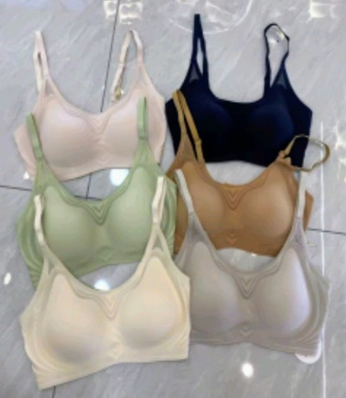
 | Mısırlı | 8682708232642 | M-Q18-TEN | ₺1,455.00 | Q18 | 75 | 22 | Ten | Kadın | Sütyen
 | Mısırlı | 8682708232659 | M-Q18-TEN | ₺1,455.00 | Q18 | 80 | 44 | Ten | Kadın | Sütyen
 | Mısırlı | 8682708232666 | M-Q18-TEN | ₺1,455.00 | Q18 | 85 | 44 | Ten | Kadın | Sütyen
 | Mısırlı | 8682708232673 | M-Q18-TEN | ₺1,455.00 | Q18 | 90 | 22 | Ten | Kadın | Sütyen

 | Mısırlı | 8682708232680 | M-Q18-GRİ | ₺1,455.00 | Q18 | 75 | 19 | Grey | Kadın | Sütyen
 | Mısırlı | 8682708232697 | M-Q18-GRİ | ₺1,455.00 | Q18 | 80 | 38 | Grey | Kadın | Sütyen
 | Mısırlı | 8682708232703 | M-Q18-GRİ | ₺1,455.00 | Q18 | 85 | 38 | Grey | Kadın | Sütyen
 | Mısırlı | 8682708232710 | M-Q18-GRİ | ₺1,455.00 | Q18 | 90 | 19 | Grey | Kadın | Sütyen

 | Mısırlı | 8682708232727 | M-Q18-PUDRA | ₺1,455.00 | Q18 | 75 | 17 | Pudra | Kadın | Sütyen
 | Mısırlı | 8682708232734 | M-Q18-PUDRA | ₺1,455.00 | Q18 | 80 | 34 | Pudra | Kadın | Sütyen
 | Mısırlı | 8682708232741 | M-Q18-PUDRA | ₺1,455.00 | Q18 | 85 | 34 | Pudra | Kadın | Sütyen
 | Mısırlı | 8682708232758 | M-Q18-PUDRA | ₺1,455.00 | Q18 | 90 | 17 | Pudra | Kadın | Sütyen

 | Mısırlı | 8682708232765 | M-Q18-YEŞİL | ₺1,455.00 | Q18 | 75 | 3 | Yeşil | Kadın | Sütyen
 | Mısırlı | 8682708232772 | M-Q18-YEŞİL | ₺1,455.00 | Q18 | 80 | 6 | Yeşil | Kadın | Sütyen
 | Mısırlı | 8682708232789 | M-Q18-YEŞİL | ₺1,455.00 | Q18 | 85 | 6 | Yeşil | Kadın | Sütyen
 | Mısırlı | 8682708232796 |  | ₺1,455.00 | Q18 | 90 | 3 | Yeşil | Kadın | Sütyen

 | Mısırlı | 8682708232802 | M-B1601-EKRU | ₺1,455.00 | 1601 | 75 | 24 | Ecru | Kadın | Sütyen
 | Mısırlı | 8682708232819 | M-B1601-EKRU | ₺1,455.00 | 1601 | 80 | 48 | Ecru | Kadın | Sütyen
...
GÖRSEL | MARKA | EAN | MODEL KOD | PSF | ÜRETİCİ KOD | BEDEN
 | Mısırlı | 8682708233212 | M-Y108-LİLA | ₺1,455.00 | Y108 | 80
 | Mısırlı | 8682708233229 | M-Y108-LİLA | ₺1,455.00 | Y108 | 85
 | Mısırlı | 8682708233236 | M-Y108-LİLA | ₺1,455.00 | Y108 | 90

 | Mısırlı | 8682708233243 | M-Y108-EKRU | ₺1,455.00 | Y108 | 75
 | Mısırlı | 8682708233250 | M-Y108-EKRU | ₺1,455.00 | Y108 | 80
 | Mısırlı | 8682708233267 | M-Y108-EKRU | ₺1,455.00 | Y108 | 85
 | Mısırlı | 8682708233274 | M-Y108-EKRU | ₺1,455.00 | Y108 | 90

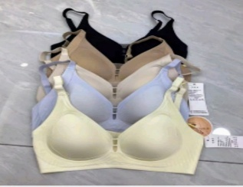
 | Mısırlı | 8682708186358 | M-679-SİYAH | ₺1,455.00 | 679 | 75 | 18
 | Mısırlı | 8682708186365 | M-679-SİYAH | ₺1,455.00 | 679 | 80 | 36
 | Mısırlı | 8682708186372 | M-679-SİYAH | ₺1,455.00 | 679 | 85 | 36
 | Mısırlı | 8682708186389 | M-679-SİYAH | ₺1,455.00 | 679 | 90 | 18

 | Mısırlı | 8682708186716 | M-3030-AÇIKTEN | ₺1,455.00 | 3030 | 75 | 4
 | Mısırlı | 8682708186723 | M-3030-AÇIKTEN | ₺1,455.00 | 3030 | 80 | 8
 | Mısırlı | 8682708186730 | M-3030-AÇIKTEN | ₺1,455.00 | 3030 | 85 | 8
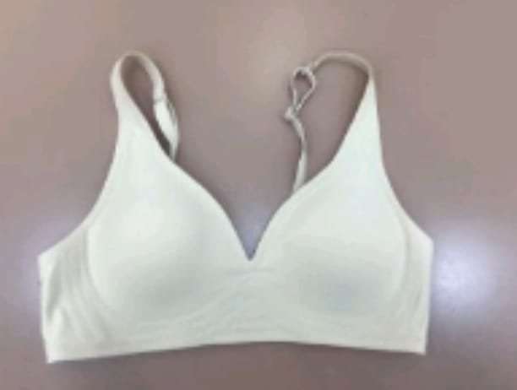
 | Mısırlı | 8682708186747 | M-3030-AÇIKTEN | ₺1,455.00 | 3030 | 90 | 4

 | Mısırlı | 8682708186839 | M-3030-VİZON | ₺1,455.00 | 3030 | 75 | 24
 | Mısırlı | 8682708186846 | M-3030-VİZON | ₺1,455.00 | 3030 | 80 | 48
 | Mısırlı | 8682708186853 | M-3030-VİZON | ₺1,455.00 | 3030 | 85 | 48
 | Mısırlı | 8682708186860 | M-3030-VİZON | ₺1,455.00 | 3030 | 90 | 24

 | Mısırlı | 8682708186792 | M-3030-KAHVE | ₺1,455.00 | 3030 | 75 | 26
 | Mısırlı | 8682708186808 | M-3030-KAHVE | ₺1,455.00 | 3030 | 80 | 52
 | Mısırlı | 8682708186815 | M-3030-KAHVE | ₺1,455.00 | 3030 | 85 | 52
 | Mısırlı | 8682708186822 | M-3030-KAHVE | ₺1,455.00 | 3030 | 90 | 26

 | Mısırlı | 8682708186877 | M-3030-SİYAH | ₺1,455.00 | 3030 | 75 | 41
 | Mısırlı | 8682708186884 | M-3030-SİYAH | ₺1,455.00 | 3030 | 80 | 82
 | Mısırlı | 8682708186891 | M-3030-SİYAH | ₺1,455.00 | 3030 | 85 | 82
 | Mısırlı | 8682708186907 | M-3030-SİYAH | ₺1,455.00 | 3030 | 90 | 41

 | Mısırlı | 8682708186754 | M-3030-EKRU | ₺1,455.00 | 3030 | 75 | 36
 | Mısırlı | 8682708186761 | M-3030-EKRU | ₺1,455.00 | 3030 | 80 | 72
 | Mısırlı | 8682708186778 | M-3030-EKRU | ₺1,455.00 | 3030 | 85 | 72
...

ORDER
MODEL NO | FİYAT | RENK | 75 | 80 | 85 | 90
A17 | 6.50 $ | SİYAH | 43 | 86 | 86 | 43
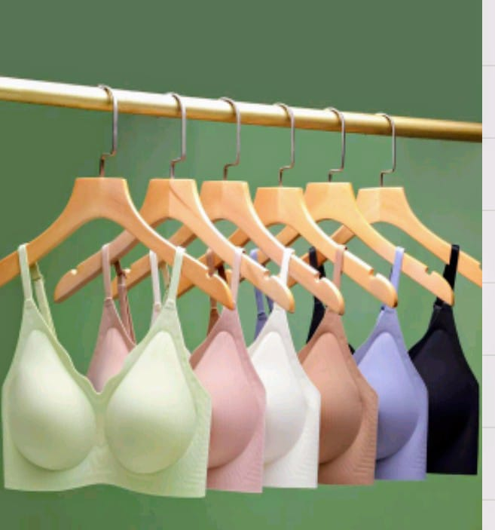

MODEL NO | FİYAT | RENK | 75 | 80 | 85 | 90
9317 | 6.50 $ | SİYAH | 70 | 140 | 140 | 70
 |  | VİZON | 31 | 62 | 62 | 31
 |  | PUDRA | 39 | 78 | 78 | 39
 |  | KIRMIZI | 38 | 76 | 76 | 38
 |  | MAVİ | 36 | 72 | 72 | 36
...
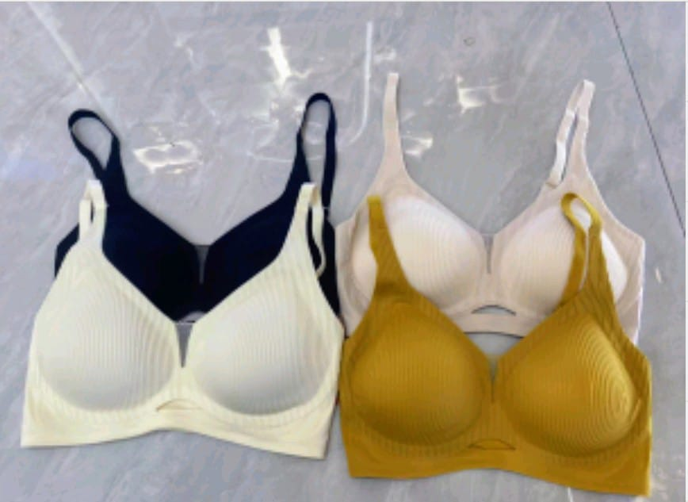
MODEL NO | FİYAT | RENK | 75 | 80 | 85 | 90 | TOPLAM
Y024 | 6.50 $ | HARDAL | 24 | 48 | 48 | 24 | 144
 |  | SİYAH | 37 | 74 | 74 | 37 | 222
 |  |  |  |  |  |  | 366

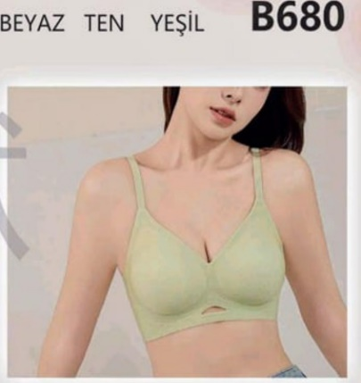
MODEL NO | FİYAT | RENK | 75 | 80 | 85 | 90 | TOPLAM
B680 | 6.30 $ | EKRU | 26 | 52 | 52 | 26 | 156
 |  | TEN | 13 | 26 | 26 | 13 | 78
 |  | YEŞİL | 9 | 18 | 18 | 9 | 54
 |  | SİYAH | 57 | 114 | 114 | 57 | 342
 |  |  |  |  |  |  | 630

MODEL NO | FİYAT | RENK | 75 | 80 | 85 | 90
B006 | 6.50 $ | VİZON | 20 | 40 | 40 | 20
 |  | EKRU | 30 | 60 | 60 | 30
 |  | SİYAH | 78 | 156 | 156 | 78
 |  | TEN | 20 | 40 | 40 | 20
 |  | BORDO | 21 | 42 | 42 | 21
...
MODEL NO | FİYAT | RENK | 75 | 80 | 85 | 90 | TOPLAM
 |  |  |  |  |  |  | 792

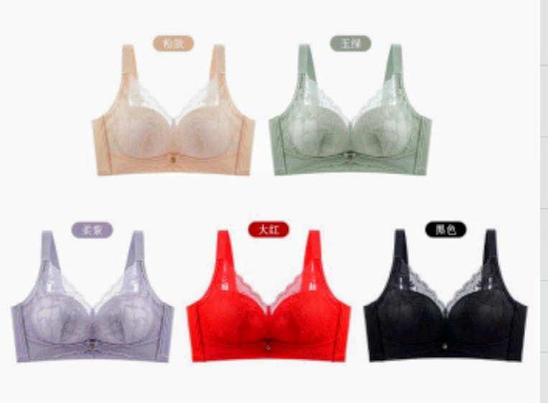
MODEL NO | FİYAT | RENK | 75 | 80 | 85 | 90 | TOPLAM
3309 | 6.00 $ | SİYAH | 134 | 268 | 268 | 134 | 804
 |  | KIRMIZI | 44 | 88 | 88 | 44 | 264
 |  | MAVİ | 78 | 156 | 156 | 78 | 468
 |  | PEMBE | 50 | 100 | 100 | 50 | 300
 |  |  |  |  |  |  | 1836

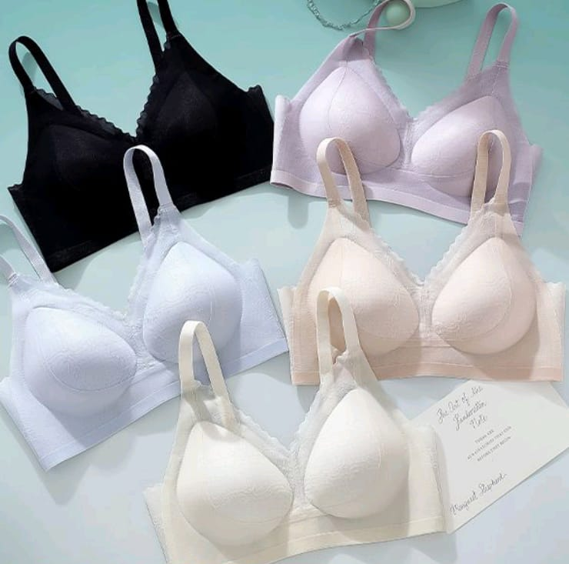
MODEL NO | FİYAT | RENK | 75 | 80 | 85 | 90 | TOPLAM
Y108 | 6.30 $ | SİYAH | 71 | 142 | 142 | 71 | 426
 |  | TEN | 32 | 64 | 64 | 32 | 192
 |  | MAVİ | 30 | 60 | 60 | 30 | 180
 |  | LİLA | 26 | 52 | 52 | 26 | 156
 |  | EKRU | 42 | 84 | 84 | 42 | 252
 |  |  |  |  |  |  | 1206

MODEL NO | FİYAT | RENK | 75 | 80 | 85 | 90
679 | 6.40 $ | SİYAH | 18 | 36 | 36 | 18
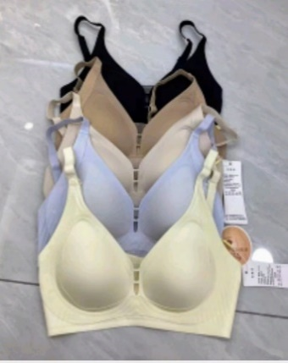

MODEL NO | FİYAT | RENK | 75 | 80 | 85 | 90
3030 | 6.30 $ | TEN | 4 | 8 | 8 | 4
 |  | VİZON | 24 | 48 | 48 | 24
 |  | KAHVE | 26 | 52 | 52 | 26
 |  | SİYAH | 41 | 82 | 82 | 41
 |  | EKRU | 36 | 72 | 72 | 36
...

